Page 1 (lớn)
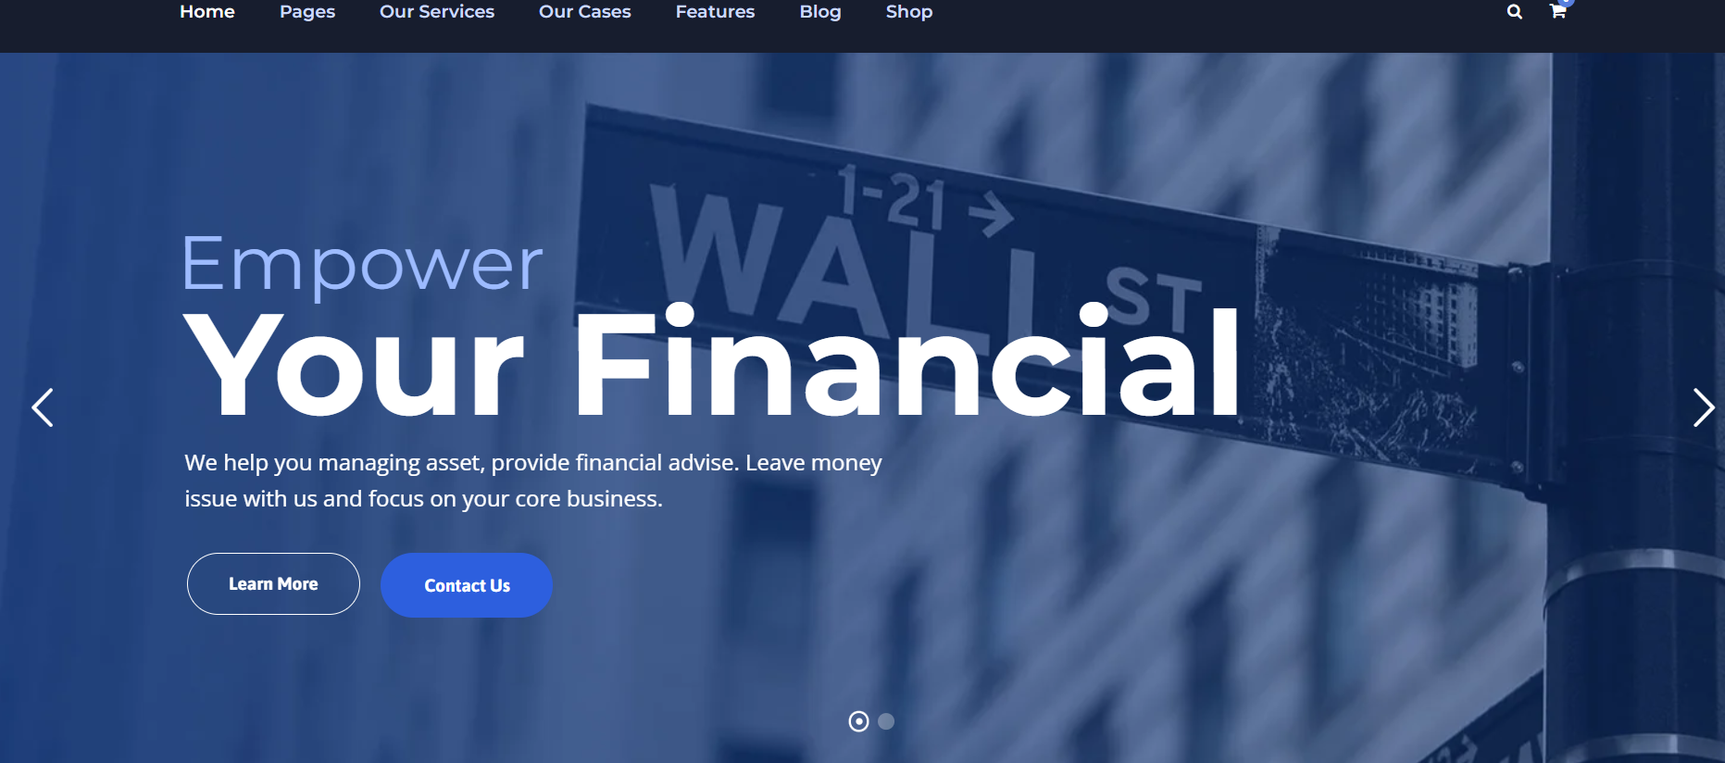
Màn hình 1 |  |  | Mỗi màn hình vừa 1 lượt kéo của điện thoại đi động

 |  |  |  |  | Về Chúng tôi | Sản phẩm vay | Chúng tôi gần bạn | Đối tác

 |  |  |  |  |  |  |  |  | SỬ DỤNG MÀU CỦA VP BANKS

 |  |  |  |  |  |  |  |  | BANNER, HIỂN THỊ THEO SLIDES CHẠY (ẢNH CỦA ĐỐI TÁC)
 | LOGO
 | TÀI CHÍNH CÁ NHÂN |  |  |  |  |  |  |  | CHỌN ẢNH BACKGROUD PHÙ HỢP CHO T86
 |  |  |  | Tài chính nhanh gọn, sản phẩm trong tầm tay |  |  |  |  | CHỌN KHUNG MÀU, FONT CHỮ PHÙ HỢP

 |  |  |  |  |  |  |  |  | MÀN HÌNH NÀY SẼ NHẢY CHUYỂN TỰ ĐỘNG => SANG PHẦN QUẢNG BÁ CHƯƠNG TRÌNH CỦA CẢ ĐỐI TÁC NỮA

 |  |  |  |  |  |  |  |  | LÀM TƯƠNG TỰ NHƯ FILE EXCEL NÀY KẾT HỢP WEB MẪU
 | Hoạt động trong lĩnh vực cho vay tiêu dùng cá nhân
 | Sứ mệnh mang đến giải pháp tài chính minh bạch – linh hoạt – dễ tiếp cận cho người tiêu dùng Việt Nam
 | Đối tác tài chính tin cậy, đồng hành cùng khách hàng vượt qua rào cản tín dụng, hiện thực hóa nhu cầu tiêu dùng thiết yếu và nâng cao chất lượng cuộc sống.

 | Chi tiêt

 | icon | Khách hàng là trọng tâm |  |  | icon | Minh bạch và trách nhiệm
 |  | T86 cam kết lắng nghe, thấu hiểu và hỗ trợ mọi nhu cầu của khách hàng với sự chân thành và tận tâm. |  |  |  | Quy trình dịch vụ và điều kiện cho vay dễ hiểu, rõ ràng giúp khách hàng an tâm với mỗi lựa chọn.
 |  | luôn luôn lắng nghe, luôn luôn thấu hiểu |  |  |  | Uy tín là nền tảng, trách nhiệm là nguyên tắc

 | icon | Đổi mới và linh hoạt |  |  | icon | Phát triển con người
 |  | Cải tiến công nghệ và quy trình, cung cấp sản phẩm tới tay khách hàng nhanh chóng và thuận tiện |  |  |  | Môi trường làm việc tích cực, nơi mỗi cá nhân đều được học hỏi, phát triển và mang lại giá trị.
 |  | Giải pháp linh hoạt, trải nghiệm tối ưu |  |  |  | Nhân viên là tài sản, đội ngũ là sức mạnh

Màn hình 2 |  | MÀN HÌNH NÀY ẤN MŨI TÊN THÌ SẼ CHUYỂN "HƯỚNG NGANG" TƯƠNG TỰ WEBSITE MẪU

 |  | PHẦN MÀU DA CAM LÀ ẢNH THIẾT KẾ, CẦN HÓA CHUNG 1 THỂ VỚI MÀU BACKGROUND

 |  |  |  |  |  |  | SẢN PHÂM TIỆN TÍCH, CUỘC SỐNG DỄ DÀNG |  |  |  |  | SẢN PHÂM TIỆN TÍCH, CUỘC SỐNG DỄ DÀNG |  |  | SẢN PHÂM TIỆN TÍCH, CUỘC SỐNG DỄ DÀNG

 | Vay mua |  |  |  |  |  |  |  |  | Vay nhanh |  |  | Vay mua

 | IPHONE TRẢ GÓP |  |  |  |  |  |  |  |  | TIÊU DÙNG LINH HOẠT |  |  | XE MÁY

 | icon | Giải ngân tại quầy |  |  |  |  |  |  |  | icon | 15 phút giải ngân |  | icon | 15 phút giải ngân

 | icon | Khoản vay lên đến 15 triệu |  |  |  |  |  |  |  | icon | Khoản vay lên đến 15 triệu |  | icon | Khoản vay lên đến 30 triệu

 | icon | Linh hoạt kỳ hạn vay từ 1 đến 6 tháng |  |  |  |  |  |  |  | icon | Linh hoạt kỳ hạn vay từ 1 đến 6 tháng |  | icon | Linh hoạt kỳ hạn vay từ 1 đến 6 tháng

 | icon | Thủ tục nhanh gọn |  |  |  |  |  |  |  | icon | Không cần tài sản thế chấp |  | icon | Không cần tài sản thế chấp

 | icon | Hỗ trợ tối đa giới hạn về lịch sử tín dụng |  |  |  |  |  |  |  | icon | Thủ tục nhanh gọn |  | icon | Thủ tục nhanh gọn

 |  |  |  |  |  |  |  |  |  | icon | Hỗ trợ tối đa giới hạn về lịch sử tín dụng |  | icon | Chi phí vay hợp lý

 |  | "Vay ngay" |  |  |  |  |  |  |  |  | "Vay ngay" |  |  | "Vay ngay"

Màn hình 3

 |  |  | Bạn là một trong số

 | 6,873 |  |  | 1,398 |  |  | 388
 | Khách hàng đến nay |  |  | Khách hàng trong năm 2025 |  |  | Cửa hàng đối tác

Màn hình 4 ĐỐI TÁC

 |  |  |  |  |  |  |  | Hệ thống cửa hàng đối tác

 | QUAN HỆ VỚI ĐỐI TÁC
 |  |  |  | Đồng hành vững bước, hợp tác bền lâu

 | Hướng tới các giá trị thiết thực cho khách hàng
 | Kết nối quy trình, công nghệ và dịch vụ

 | Chi tiêt

 |  |  |  |  |  |  |  |  |  | PHẦN CHẠY LOGO CỦA ĐỐI TÁC

 |  |  |  |  |  |  |  |  |  | CHẠY SLIDES LOGO ĐỐI TÁC

Màn hình 5

làm như VP BANKS

